BT06
Thông tin sinh viên

NHÓM 9

MSSV | Họ & Tên đệm | Tên | Công việc
22850034 | Cao Hoài | Việt | 100%
22880054 | Trần Hoàng | Huy | 0%

Câu 1.

a) BLL trang bị phương thức khoá đọc ghi tăng cấp
Quá trình thực hiện lịch biểu
T1 | T2 | T3 | T4
XL1(A)
R1(A)
 | XL2(A)
 | W2(A)
RL1(B)
R1(B)
 | XL2(B)
 | R2(B)
 |  | RL3(A)
 |  | R3(A)
 |  |  | RL4(B)
 |  |  | R4(B)
 |  | WL3(B)
 |  | W(B)
W1(A)
UN1(A)
UN1(B)
 | U2(B)
 | UN2(B)
 |  | UN3(A)
 |  | UN3(B)
 |  |  | UN4(B)
Lịch biểu trên là khả tuần tự.
Vì các giao tác nhất quán và thoả 2PL
Lịch biểu tuần tự tương đương T1 < T2 < T3 < T4

b) Lịch biểu
T1 | T2 | T3 | T4
RL1(A)
R1(A)
 | WL2(A)
 | W2(A)
RL1(B)
R1(B)

 | RL2(B)
 | R2(B)
 |  | RL3(A)
 |  | R3(A)
 |  |  | RL4(B)
 |  |  | R4(B)
 |  | WL3(B)
 |  | W3(B)
WL1(A) Chờ
 | W2(B)
 | UN2(A)
WL1(A)
W1(A)
 |  | UN3(A)
 |  | UN3(B)
 |  |  | UN4(B)
UN1(A)
UN1(B)
 | UN2(B)
Tương đương T3 < T4 < T1 < T2
Khả tuần tự

c) Lịch biểu
T1 | T2 | T3 | T4
UL1(A)
R1(A)
 | XL2(A) Chờ
RL1(B)
R1(B)
 |  | RL3(A) Chờ
 |  |  | RL4(B)
 |  |  | R4(B)
XL1(A)
W1(A)
UN1(A)
 | XL2(A)
 | W2(A)
 |  |  | UN4(B)
UN1(B)
 | UL2(B)
 | R2(B)
 | WL2(B)
 | W2(B)
 | UN2(A)
 |  | RL3(A)
 |  | R3(A)
 | UN2(B)
 |  | WL3(B)
 |  | W3(B)
 |  | UN3(A)
 |  | UN3(B)
Tương đương T4 < T1 < T2 < T3

d) Nhãn thời gian từng phần
T1 | T2 | T3 | T4 | A | B
100 | 200 | 300 | 400 | RT=WT=0 | RT = WT =0
R1(A) |  |  |  | RT=100
 | W2(A) |  |  | WT = 200
R1(B) |  |  |  |  | RT = 100
 | R2(B) |  |  |  | RT = 200
 |  | R3(A) |  | RT = 300
 |  |  | R4(B) |  | RT = 400
 |  | W3(B) |  |  | T3 ROLLBACK
W1(A) |  |  |  | T1 ROLLBACK
 | W2(B) |  |  |  | T2 ROLLBACK

Nhãn thời gian đa phiên bản |  | st1, st2, .. |  | st1< st2 < st3
T1 | T2 | T3 | T4 | A0 | A1 | A2 | B0
100 | 200 | 300 | 400 | RT=WT=0 |  |  | RT = WT =0
R1(A) |  |  |  | RT = 100
 | W2(A) |  |  |  | RT=WT=200
R1(B) |  |  |  |  |  |  | RT=100
 | R2(B) |  |  |  |  |  | RT=200
 |  | R3(A) |  |  | RT = 300
 |  |  | R4(B) |  |  |  | RT = 400
 |  | W3(B) |  |  |  |  | T3 ROLLBACK
W1(A) |  |  |  |  |  | RT=WT = 100
 | W2(B) |  |  |  |  |  | T2 ROLLBACK

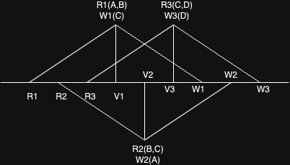
Câu 2.
Quá trình

Xét T1 | T1 hợp lệ
Xét T2 | RS(T2) ^ RS(T1) = {B}
 | RS(T2) ^ WS(T1) = {C}
 | WS(T2) ^ WS(T1) = {empty}
 | T2 không hợp lệ
Xét T3 | RS(T3) ^ TS(T1) = {empty}
 | RS(T3) ^ WS(T1) = {C}
 | WS(T3) ^ WS(T1) = {empty}
 | T3 không hợp lệ

Câu 3.
a, Quá trình
T1 | T2 | T3
RL1(A)
R1(A)
 | RL2(B)
 | R2(B)
 |  | RL3(C)
 |  | R3(C)
WL1(B) Chờ
 | WL2(C) Chờ
 |  | WL3(A) Chờ

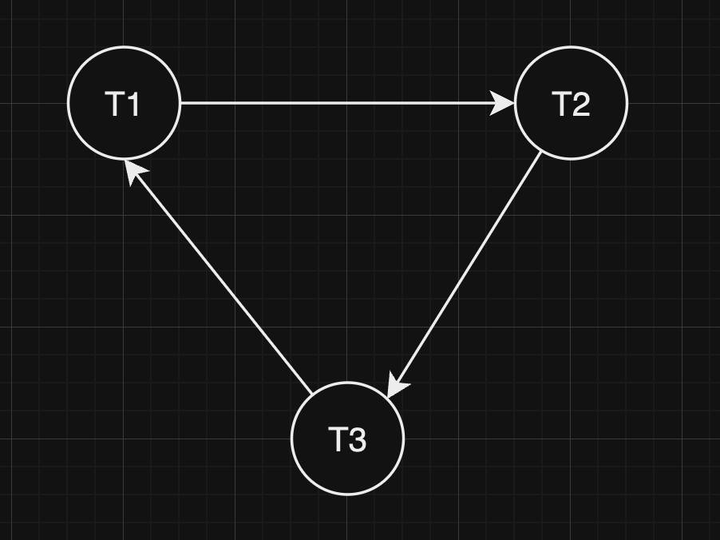
b, Đồ thị chờ

 | Xảy ra Deadlock

Giải quyết | Huỷ đỉnh (Ứng với giao tác) có cung vào ra nhiều nhất.
 | Ở đây 3 đỉnh đều bằng nhau

Giả sử huỷ giao tác T1
T1 | T2 | T3
 | RL2(B)
 | R2(B)
 |  | RL3(C)
 |  | R3(C)
 | WL2(C) chờ
 |  | WL3(A)
 |  | W3(A)
 |  | UN3(C)
 | WL2(C)
 | W2(C)
 |  | UN3(A)
 | UN2(B)
 | UN2(C)

c, Phương pháp tránh deadlock
- Lock trên đơn vị dữ liệu theo thứ tự Alphabet
- Thuật toán Wait - Die
- Thuật toán Wound - Wait

Thuật toán Wait-Die |  | TS(T1) < TS(T2) < TS(T3)
T1 | T2 | T3
RL1(A)
R1(A)
 | RL2(B)
 | R2(B)
 |  | RL3(C)
 |  | R3(C)
WL(B) Chờ
 | WL2(C) Chờ
 |  | W3(A)
 |  | Rollback
 | WL2(C)
 | W2(C)
 | UN2(B)
WL1(B)
W1(B)
 | UN2(C)
UN1(A)
UN1(B)
 |  | RL3(C)
 |  | R3(C)
 |  | WL3(A)
 |  | W3(A)
 |  | UN3(C)
 |  | UN3(A)

Thuật toán Wound-Wait
T1 | T2 | T3
RL1(A)
R1(A)
 | RL2(B)
 | R2(B)
 |  | RL3(C)
 |  | R3(C)
WL1(B)
T2 Rollback
W1(B)
 |  | WL3(A) Chờ
UN1(A)
 |  | WL3(A)
 |  | W3(A)
UN1(B)
 |  | UN3(C)
 |  | UN3(A)
 | RL2(B)
 | R2(B)
 | WL2(C)
 | W2(C)
 | UN2(B)
 | UN2(C)

Alphabet
T1: L1(A), R1(A), L1(B), R1(B), UN1(A), UN1(B)
T2: L2(B), R2(B), L2(C), W2(C), UN2(B), UN2(C)
T3: L3(A), W3(A), L3(C), R3(C), UN3(A), UN3(C)
T1 | T2 | T3
L1(A)
R1(A)
 | L2(B)
 | R2(B)
 |  | L3(A) Chờ
L1(B) Chờ
 | L2(C)
 | W2(C)
 | UN2(B)
L1(B)
R1(B)
 | UN2(C)
UN1(A)
 |  | L3(A)
 |  | W3(A)
UN1(B)
 |  | L3(C)
 |  | R3(C)
 |  | UN3(A)
 |  | UN3(C)

Câu 4.
a) Mô tả tiến trình phục hồi dữ liệu
<START T1>
<T1,E,6,5> | x
<T1,A,15,12> | x
<CHECKPOINT>
<START T2>
<T1,E,5,19> | x
<COMMIT T1>
<T2,A,12,3> | x
<START T3>
<T3,D,7,6> | [↑]
<T3,M,3,7> | [↑]
<T2,D,6,5> | x
<COMMIT T2>
<T3,Q,7,4> | [↑]
<T3,E,19,8> | [↑]

b, Giá trị các đơn vị dữ liệu sau khi hệ thống phục hồi xong
A = 3, D = 5, E = 19, M = 3, Q = 7

Câu 5.
a, Quá trình
T1 | T2 | T3 | T4
RL1(B)
R1(B)
 | WL2(B) Chờ
 |  | RL3(C)
 |  | R3(C)
 |  |  | RL4(D)
 |  |  | R4(D)
WL1(C) Chờ
 |  | WL3(B) Chờ
 |  |  | WL4(C) Chờ

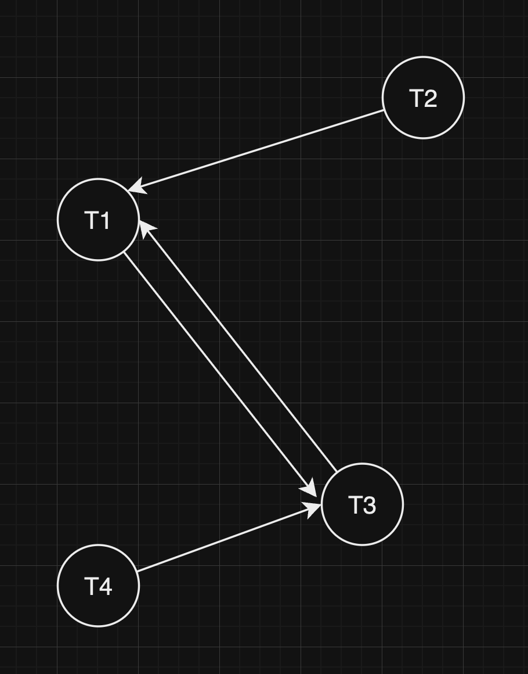
b, Đồ thị chờ

Xảy ra Deadlock

Giải quyết | Huỷ giao tác có cung vào ra nhiều nhất (T1 hoặc T3)

Giả xử huỷ T1
T1 | T2 | T3 | T4
 | WL2(B)
 | W2(B)
 |  | RL3(C)
 |  | R3(C)
 |  |  | RL4(D)
 |  |  | R4(D)
 |  | WL3(B) Chờ
 |  |  | WL4(C) Chờ
 | UN2(B)
 |  | WL3(B)
 |  | W3(B)
 |  | UN3(C)
 |  |  | Wl3(C)
 |  |  | W3(C)
 |  | UN3(B)
 |  |  | UN4(D)
 |  |  | UN4(C)

c, Alphabet
T1: RL1(B), R1(B), WL1(C), W1(C), UN1(B), UN1(C)
T2: WL2(B), W2(B), UN2(B)
T3: WL3(B), W3(B), RL3(C), R3(C), UN3(B), UN3(C)
T4: WL4(C), W4(C), RL4(D), R4(D), UN4(C), UN4(D)
T1 | T2 | T3 | T4
RL1(B)
R1(B)
 | WL2(B) Chờ
 |  | WL3(B) Chờ
 |  |  | WL4(C)
 |  |  | W4(C)
WL1(C) Chờ
 |  |  | RL4(D)
 |  |  | R4(D)
 |  |  | UN4(C)
WL1(C)
W1(C)
 |  |  | UN4(D)
UN1(B)
 | WL2(B)
 | W2(B)
 |  | WL3(B) chờ
UN1(C)
 | UN2(B)
 |  | WL3(B)
 |  | W3(B)
 |  | RL3(C)
 |  | R3(C)
 |  | UN3(B)
 |  | UN3(C)

d, Wound-Wait
T1 | T2 | T3 | T4
RL1(B)
R1(B)
 | WL2(B) Chờ
 |  | RL3(C)
 |  | R3(C)
 |  |  | RL4(D)
 |  |  | R4(D)
WL1(C)
T3 Rollback
W1(C)
 |  |  | W4(C) Chờ
UN1(B)
UN1(C)
 | WL2(B)
 | W2(B)
 |  |  | WL4(C)
 |  |  | W4(C)
 | UN2(B)
 |  |  | UN4(D)
 |  |  | UN4(C)
 |  | RL3(C)
 |  | R3(C)
 |  | WL3(B)
 |  | W3(B)
 |  | UN3(C)
 |  | UN3(B)

e, Wait-Die
T1 | T2 | T3 | T4
RL1(B)
R1(B)
 | WL2(B)
 | Rollback
 |  | RL3(C)
 |  | R3(C)
 |  |  | RL4(D)
 |  |  | R4(D)
WL1(C) Chờ
 |  | WL3(B)
 |  | Rollback
WL1(C)
W1(C)
 |  |  | WL4(C)
 |  |  | Rollback
UN1(B)
UN1(C)
 | WL2(B)
 | W2(B)
 | UN2(B)
 |  | RL3(C)
 |  | R3(C)
 |  | WL3(B)
 |  | W3(B)
 |  | UN3(C)
 |  | UN3(B)
 |  |  | RL4(D)
 |  |  | R4(D)
 |  |  | WL4(C)
 |  |  | W4(C)
 |  |  | UN4(D)
 |  |  | UN4(C)

